场景法
案例2-6
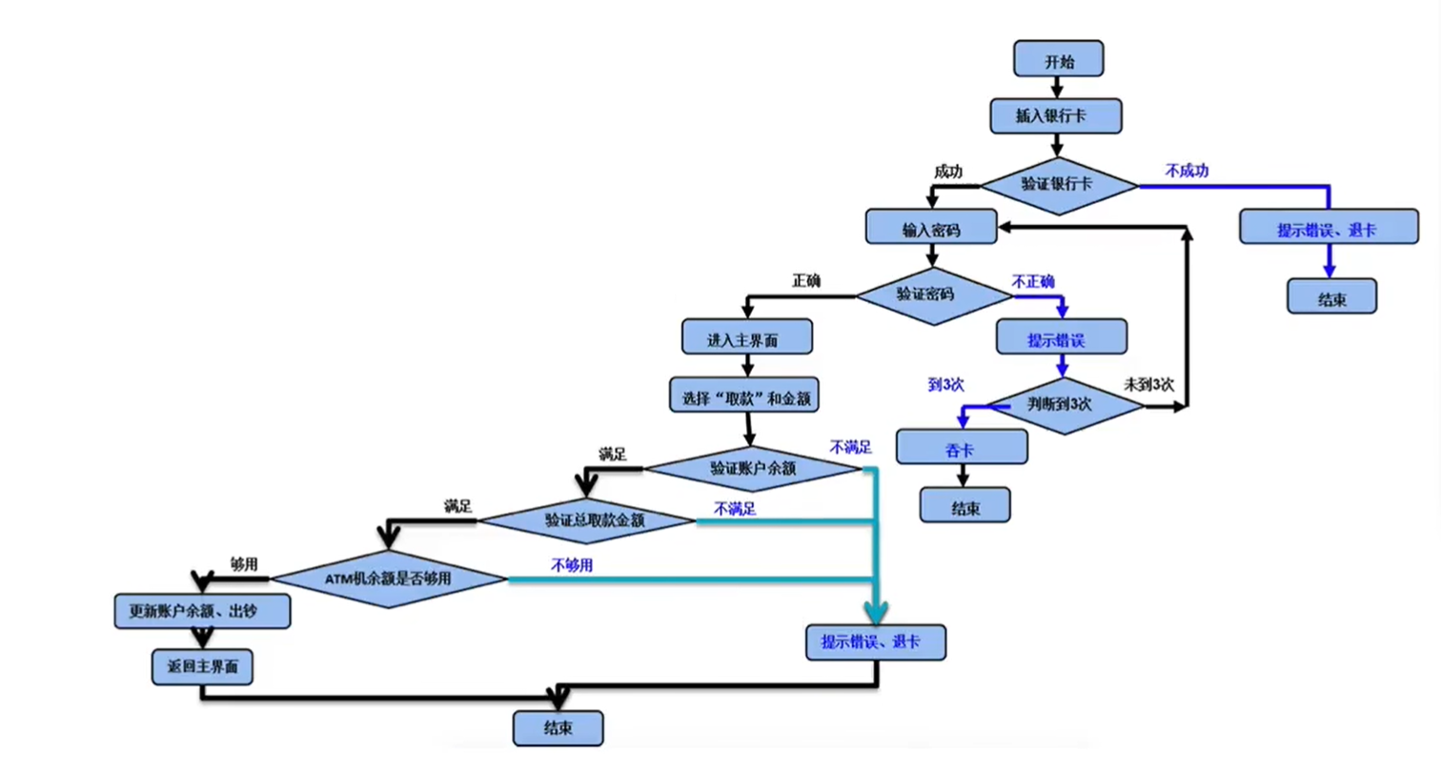

 | 1 | 插入银行卡 | 验证不成功 | 结束
 | 2 | 插入银行卡 | 验证成功 | 输入密码 | 密码输入3次不正确 | 结束
 | 3 | 插入银行卡 | 验证成功 | 输入密码 | 验证密码正确 | 输入取款金额 | 验证账户余额不足 | 结束
 | 4 | 插入银行卡 | 验证成功 | 输入密码 | 验证密码正确 | 输入取款金额 | 验证账户余额满足 | 验证取款总金额不满足 | 结束
 | 5 | 插入银行卡 | 验证成功 | 输入密码 | 验证密码正确 | 输入取款金额 | 验证账户余额满足 | 验证取款总金额满足 | 验证ATM机余额不够用 | 结束
 | 6 | 插入银行卡 | 验证成功 | 输入密码 | 验证密码正确 | 输入取款金额 | 验证账户余额满足 | 验证取款总金额满足 | 验证ATM机余额够用 | 取款成功 | 结束

 | 用例编号 | 用例标题 | 项目/模块 | 优先级 | 前置条件 | 测试步骤 | 测试数据 | 预期结果
 | ATM_001 | 取款失败（银行卡验证不成功） | ATM | P1 | 打开ATM验证程序 | 1.插入卡 | 卡：会员卡 | 取款失败，提示非银行卡，退卡
 | ATM_002 | 取款失败（密码错误3次） | ATM | P1 | 打开ATM验证程序 | 1.插入卡 2.输入3次错误密码 | 卡：银行卡 密码：错误密码 | 取款失败，提示密码3次输入错误，吞卡
 | ATM_003 | 取款失败（账户余额不足） | ATM | P1 | 1.打开ATM验证程序 2.卡余额为0 | 1.插入卡 2.输入正确密码 3.输入取款金额 | 卡：银行卡 密码：正确密码 取款金额：100 | 取款失败，提示账户余额不足，退卡
 | ATM_004 | 取款失败（银行卡验证不成功） | ATM | P1 | 1.打开ATM验证程序 2.卡余额为1000 | 1.插入卡 2.输入正确密码 3.输入取款金额 | 卡：银行卡 密码：正确密码 取款金额：1 | 取款失败，提示不是正确金额，只能是100或100的倍数
 | ATM_005 | 取款失败（银行卡验证不成功） | ATM | P1 | 1.打开ATM验证程序 2.卡余额为1000 | 1.插入卡 2.输入正确密码 3.输入取款金额 | 卡：银行卡 密码：正确密码 取款金额：100 | 取款失败，提示ATM余额不足
 | ATM_006 | 取款成功（银行卡验证不成功） | ATM | P0 | 1.打开ATM验证程序 2.卡余额为1000 | 1.插入卡 2.输入正确密码 3.输入取款金额 | 卡：银行卡 密码：正确密码 取款金额：100 | 取款成功

